Solicitud gráfica
 | Área: | Ciencias Naturales |  |  | Fecha:
 | Grado: | 10
 | Título del tema: | La termodinámica, la cinética y el equilibrio químico |  |  | ¿Cuaderno de estudio o recurso? | Recurso
 | Editor: | Lyz Marcela Bernal |  |  | Motor del recurso | F7B

 | Código guión o recurso: | CN_10_16_REC10 | ← Para determinar este código, visite la hoja de Ayuda
 |  |  |  |  | ESPECIFICACIÓN DE ARCHIVOS A ENTREGAR
Núm. | Archivo Shutterstock o ruta en web | Imagen para: | Tipo | Ubicación de la imagen en el recurso F7B | Nombre imagen SMALL | Tamaño imagen SMALL | Nombre imagen ZOOM | Tamaño imagen ZOOM | Descripción | Observaciones
IMG01 | 431095936 | Recurso F7B | Fotografía | Inicio (cuadrado) | CN_10_16_REC10_IMG01.jpg | 350 x 350 px
IMG02 | 174080615 | Recurso F7B | Fotografía | Inicio (cuadrado) | CN_10_16_REC10_IMG02.jpg | 350 x 350 px |  |  | 
IMG03 | 135244469 | Recurso F7B | Fotografía | Inicio (cuadrado) | CN_10_16_REC10_IMG03.jpg | 350 x 350 px |  |  | 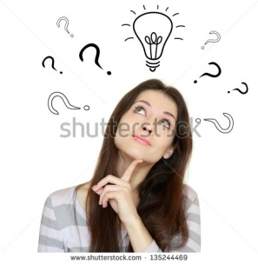
IMG04 | 251802013 | Recurso F7B | Fotografía | Inicio (cuadrado) | CN_10_16_REC10_IMG04.jpg | 350 x 350 px
IMG05 | 348379433 Ver descripción y observaciones | Recurso F7B | Ilustración | Inicio (cuadrado) | CN_10_16_REC10_IMG05.jpg | 350 x 350 px |  |  |  | Realizar ajustes como se deja en la iamgen guía
IMG06 | 386025355 | Recurso F7B | Fotografía | Inicio (cuadrado) | CN_10_16_REC10_IMG06.jpg | 350 x 350 px |  |  | 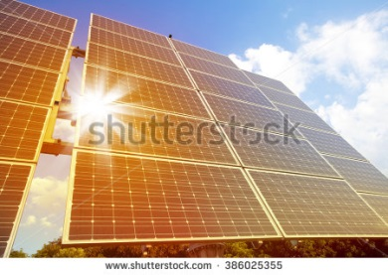
IMG07 | 180706052 | Recurso F7B | Fotografía | Contenido | CN_10_16_REC10_IMG07n.jpg | 320 x 480 px | CN_10_16_REC10_IMG07a.jpg | 800 x 458 px | 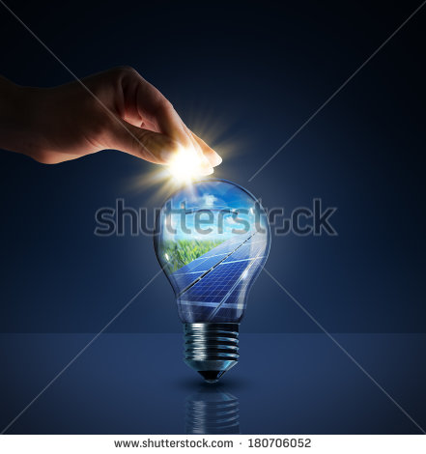
IMG08 | 204096469 | Recurso F7B | Fotografía | Inicio (cuadrado) | CN_10_16_REC10_IMG08.jpg | 350 x 350 px |  |  | 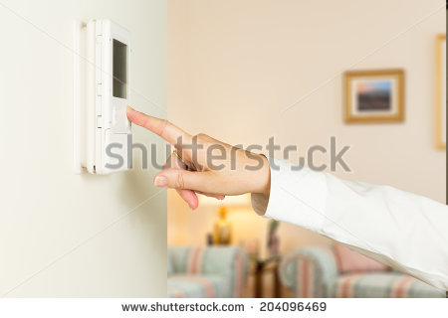
IMG09 | 327369788 | Recurso F7B | Fotografía | Inicio (cuadrado) | CN_10_16_REC10_IMG09.jpg | 350 x 350 px |  |  | 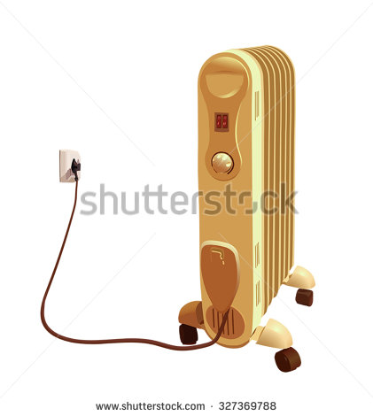
IMG10 | 111186662 | Recurso F7B | Fotografía | Contenido | CN_10_16_REC10_IMG10n.jpg | 320 x 480 px | CN_10_16_REC10_IMG10a.jpg | 800 x 458 px | 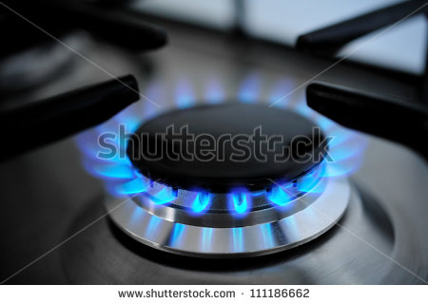
IMG11 | Ver descripción y obsrvaciones | Recurso F7B | Ilustración | Contenido | CN_10_16_REC10_IMG11n.jpg | 320 x 480 px | CN_10_16_REC10_IMG11a.jpg | 800 x 458 px |  | Realizar ilustración igual a la imagen guía
IMG12 | 351766562 Ver descripción y observaciones | Recurso F7B | Ilustración | Contenido | CN_10_16_REC10_IMG12n.jpg | 320 x 480 px | CN_10_16_REC10_IMG12a.jpg | 800 x 458 px | 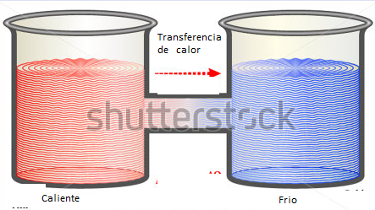 | Realizar ajustes como se deja en la iamgen guía
IMG13 | 74736085 | Recurso F7B | Fotografía | Inicio (cuadrado) | CN_10_16_REC10_IMG13.jpg | 350 x 350 px
IMG14 | 157826261 | Recurso F7B | Fotografía | Inicio (cuadrado) | CN_10_16_REC10_IMG14.jpg | 350 x 350 px |  |  | 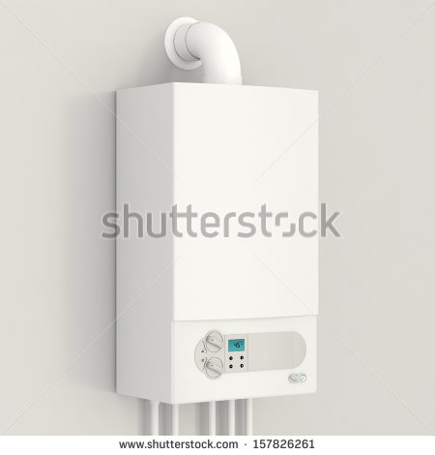
IMG15 | 248081236 | Recurso F7B | Fotografía | Inicio (cuadrado) | CN_10_16_REC10_IMG15.jpg | 350 x 350 px |  |  | 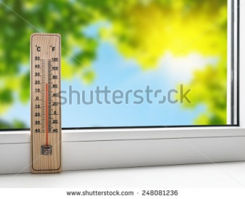
IMG16 | 337225508 | Recurso F7B | Fotografía | Inicio (cuadrado) | CN_10_16_REC10_IMG16.jpg | 350 x 350 px
IMG17 | 352935515 | Recurso F7B | Fotografía | Inicio (cuadrado) | CN_10_16_REC10_IMG17.jpg | 350 x 350 px |  |  | 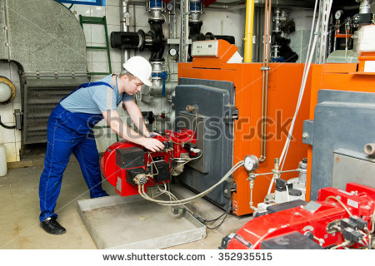
IMG18 | Ver descripción y obsrvaciones | Recurso F7B | Ilustración | Contenido | CN_10_16_REC10_IMG18n.jpg | 320 x 480 px | CN_10_16_REC10_IMG18a.jpg | 800 x 458 px | 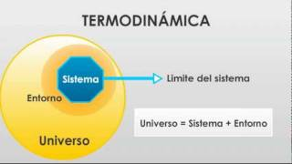 | realizar ilustración igual a la imagen guía
IMG19 | 159101753 | Recurso F7B | Fotografía | Contenido | CN_10_16_REC10_IMG19n.jpg | 320 x 480 px | CN_10_16_REC10_IMG19a.jpg | 800 x 458 px | 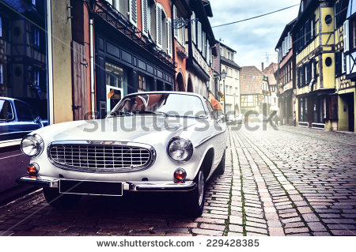 | El código shutherstock real de la imagen es 229428385
IMG20 | 202064923 | Recurso F7B | Fotografía | Contenido | CN_10_16_REC10_IMG20n.jpg | 320 x 480 px | CN_10_16_REC10_IMG20a.jpg | 800 x 458 px | 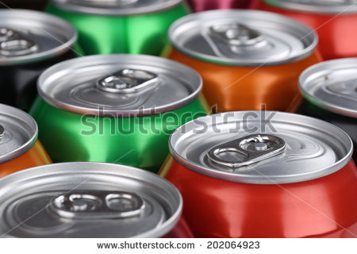
IMG21 | 253811443 | Recurso F7B | Fotografía | Contenido | CN_10_16_REC10_IMG21n.jpg | 320 x 480 px | CN_10_16_REC10_IMG21a.jpg | 800 x 458 px | 
IMG22 | 121354063 | Recurso F7B | Fotografía | Contenido | CN_10_16_REC10_IMG22n.jpg | 320 x 480 px | CN_10_16_REC10_IMG22a.jpg | 800 x 458 px | 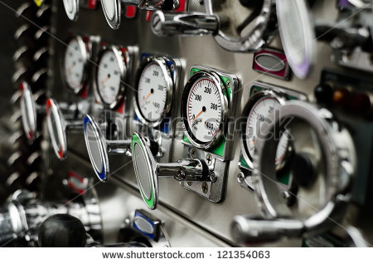
IMG23 | 315433685 | Recurso F7B | Fotografía | Contenido | CN_10_16_REC10_IMG23n.jpg | 320 x 480 px | CN_10_16_REC10_IMG23a.jpg | 800 x 458 px | 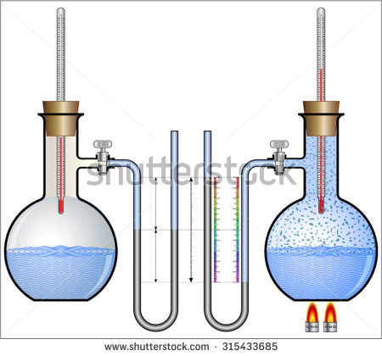
IMG24 | Ver descripción y obsrvaciones | Recurso F7B | Ilustración | Contenido | CN_10_16_REC10_IMG24n.jpg | 320 x 480 px | CN_10_16_REC10_IMG24a.jpg | 800 x 458 px | 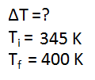 | realizar ilustración igual a la imagen guía
IMG25 | Ver descripción y obsrvaciones | Recurso F7B | Ilustración | Contenido | CN_10_16_REC10_IMG25n.jpg | 320 x 480 px | CN_10_16_REC10_IMG25a.jpg | 800 x 458 px |  | realizar ilustración igual a la imagen guía
IMG26 | Ver descripción y obsrvaciones | Recurso F7B | Ilustración | Contenido | CN_10_16_REC10_IMG26n.jpg | 320 x 480 px | CN_10_16_REC10_IMG26a.jpg | 800 x 458 px | 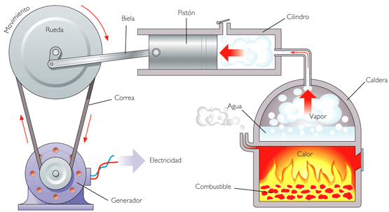 | realizar ilustración igual a la imagen guía
IMG27 | Ver descripción y obsrvaciones | Recurso F7B | Ilustración | Contenido | CN_10_16_REC10_IMG27n.jpg | 320 x 480 px | CN_10_16_REC10_IMG27a.jpg | 800 x 458 px |  | realizar ilustración igual a la imagen guía
IMG28 | 15122191 | Recurso F7B | Fotografía | Contenido | CN_10_16_REC10_IMG28n.jpg | 320 x 480 px | CN_10_16_REC10_IMG28a.jpg | 800 x 458 px | 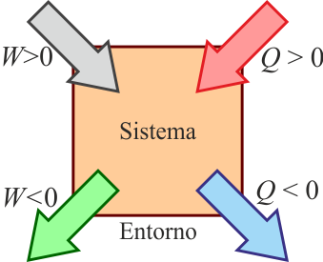 | Por favor omitir código. realizar ilustración igual a la imagen guía
IMG29 | Ver descripción y obsrvaciones | Recurso F7B | Ilustración | Contenido | CN_10_16_REC10_IMG29n.jpg | 320 x 480 px | CN_10_16_REC10_IMG29a.jpg | 800 x 458 px |  | realizar ilustración igual a la imagen guía
IMG30 | Ver descripción y obsrvaciones | Recurso F7B | Ilustración | Contenido | CN_10_16_REC10_IMG30n.jpg | 320 x 480 px | CN_10_16_REC10_IMG30a.jpg | 800 x 458 px |  | realizar ilustración igual a la imagen guía
IMG31 | 249920506 | Recurso F7B | Ilustración | Inicio (cuadrado) | CN_10_16_REC10_IMG31.jpg | 350 x 350 px |  |  | 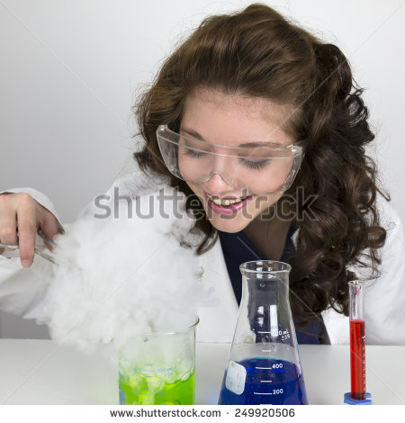
IMG32 | 115789702 | Recurso F7B | Fotografía | Inicio (cuadrado) | CN_10_16_REC10_IMG32.jpg | 350 x 350 px
IMG33 | Ver descripción y obsrvaciones | Recurso F7B | Ilustración | Contenido | CN_10_16_REC10_IMG33n.jpg | 320 x 480 px | CN_10_16_REC10_IMG33a.jpg | 800 x 458 px |  | realizar ilustración igual a la imagen guía.
IMG34 | Ver descripción y obsrvaciones | Recurso F7B | Ilustración | Contenido | CN_10_16_REC10_IMG34n.jpg | 320 x 480 px | CN_10_16_REC10_IMG34a.jpg | 800 x 458 px |  | realizar ilustración igual a la imagen guía.
IMG35 | Ver descripción y obsrvaciones | Recurso F7B | Ilustración | Contenido | CN_10_16_REC10_IMG35n.jpg | 320 x 480 px | CN_10_16_REC10_IMG35a.jpg | 800 x 458 px |  | realizar ilustración igual a la imagen guía.
IMG36 | Ver descripción y obsrvaciones | Recurso F7B | Ilustración | Contenido | CN_10_16_REC10_IMG36n.jpg | 320 x 480 px | CN_10_16_REC10_IMG36a.jpg | 800 x 458 px | 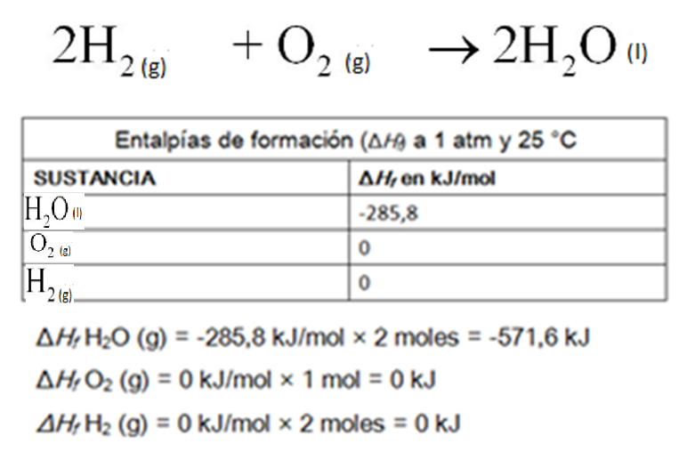 | realizar ilustración igual a la imagen guía.
IMG37 | Ver descripción y obsrvaciones | Recurso F7B | Ilustración | Contenido | CN_10_16_REC10_IMG37n.jpg | 320 x 480 px | CN_10_16_REC10_IMG37a.jpg | 800 x 458 px |  | realizar ilustración igual a la imagen guía.
IMG38 | Ver descripción y obsrvaciones | Recurso F7B | Ilustración | Contenido | CN_10_16_REC10_IMG38n.jpg | 320 x 480 px | CN_10_16_REC10_IMG38a.jpg | 800 x 458 px | 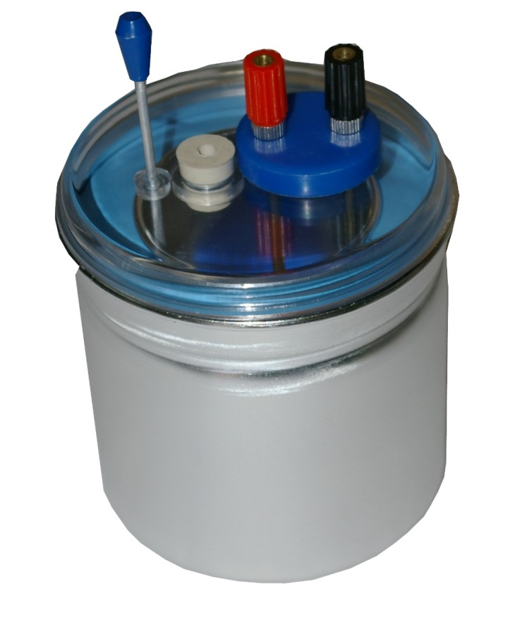 | realizar ilustración igual a la imagen guía.
IMG39 | 296713667 | Recurso F7B | Fotografía | Contenido | CN_10_16_REC10_IMG39n.jpg | 320 x 480 px | CN_10_16_REC10_IMG39a.jpg | 800 x 458 px | 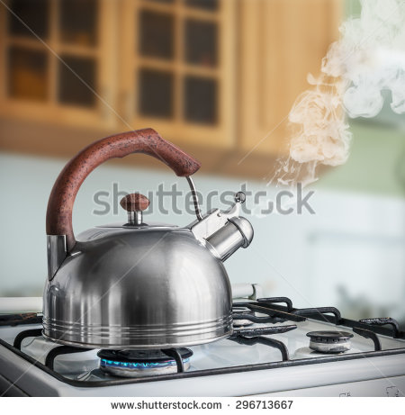
IMG40 | Ver descripción y obsrvaciones | Recurso F7B | Ilustración | Contenido | CN_10_16_REC10_IMG40n.jpg | 320 x 480 px | CN_10_16_REC10_IMG40a.jpg | 800 x 458 px |  | realizar ilustración igual a la imagen guía
IMG41 | Ver descripción y obsrvaciones | Recurso F7B | Ilustración | Contenido | CN_10_16_REC10_IMG41n.jpg | 320 x 480 px | CN_10_16_REC10_IMG41a.jpg | 800 x 458 px |  | realizar ilustración igual a la imagen guía
IMG42 | Ver descripción y obsrvaciones | Recurso F7B | Ilustración | Contenido | CN_10_16_REC10_IMG42n.jpg | 320 x 480 px | CN_10_16_REC10_IMG42a.jpg | 800 x 458 px |  | realizar ilustración igual a la imagen guía, q,m, s, y T en itálica
IMG43 | Ver descripción y obsrvaciones | Recurso F7B | Ilustración | Contenido | CN_10_16_REC10_IMG43n.jpg | 320 x 480 px | CN_10_16_REC10_IMG43a.jpg | 800 x 458 px |  | realizar ilustración igual a la imagen guía
IMG44 | Ver descripción y obsrvaciones | Recurso F7B |  |  | #N/A | #N/A | #N/A | #N/A | 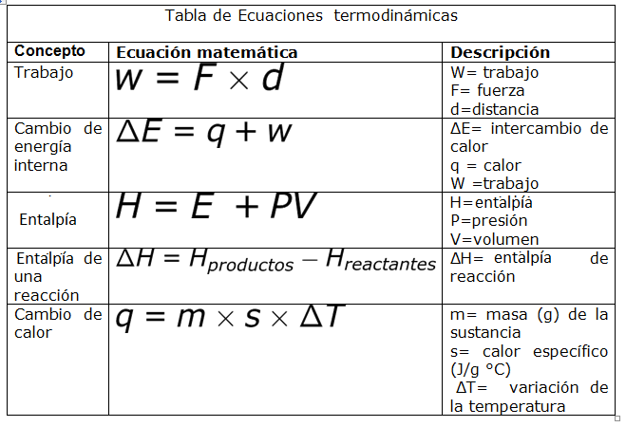 | Realizar tabla igual a imagen guía, es para ficha de estudiante

